DataFrame
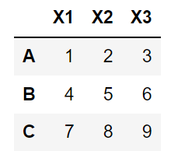
DataFrame
Index 객체 | index (axis=0) | 대입 변경 가능 | df.index = …
 | columns (axis=1) |  | df.columns = …
ndarray 객체 | values | indexing을 사용해 변경 | df[] = …
column별 dtype | dtypes | astype()을 사용해 변경 | df = df.astype()

Series_Index
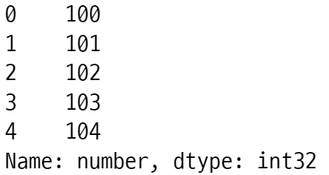
Series 객체
Index 객체 | index | 대입 변경 가능 | s.index = …
ndarray 객체 | values | indexing을 사용해 변경 | s[ indexer ] = ...
values의 dtype | dtype | astype()을 사용해 변경 | s = s.astype()
str 객체 | name | 대입 변경 가능 | s.name = …

Index 객체
ndarray 객체 | values
str 객체 | name | 대입 변경 가능 | s.index.name = …
values의 dtype | dtype

axis 0 or 1
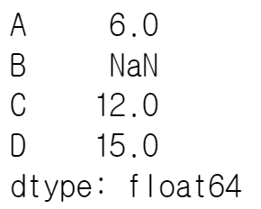
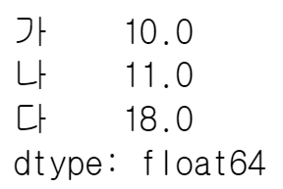
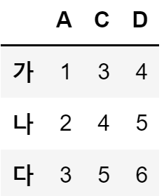
 |  |  | columns
 |  | integer index | 0 | 1 | 2 | 3
 |  |  | -4 | -3 | -2 | -1
axis = 1
integer index |  | index | A | B | C | D
df.sum(axis=1) 열과 열 더하기
[10, 11, 18]
0 | -3 | 가 | 1 | 2 | 3 | 4
1 | -2 | 나 | 2 | NaN | 4 | 5
2 | -1 | 다 | 3 | 4 | 5 | 6
axis = 0
df.dropna(axis=1, how='any') 열 단위 삭제하기
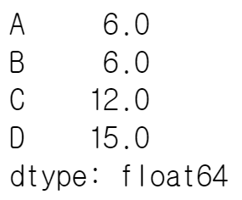
df.sum(axis=0) 행과 행 더하기
df.apply(lambda x: sum(x), axis=1) 열과 열 연산을 위해 행을 전달

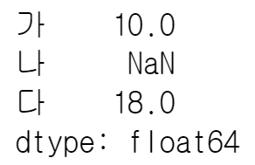

df.dropna(axis=0, how='any') 행 단위 삭제하기

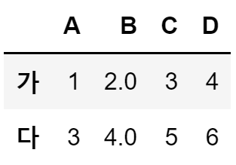

df.apply(lambda x: sum(x), axis=0) 행과 행 연산을 위해 열을 전달

